关系图
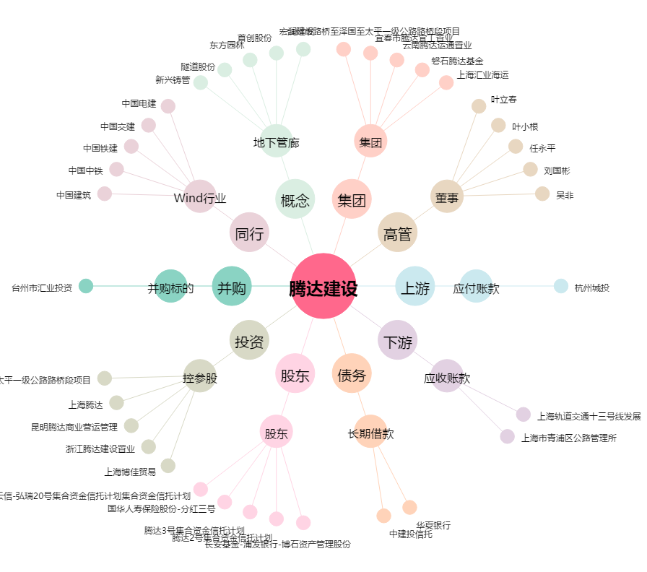
腾达建设[600512.SH] - 关系概览图

